USD
订单号 | 入住日期 | 离店日期 | 应收 |  |  |  | ，
999224728619750 | 2023-10-30 | 2023-11-01 | 726 | 726.00 | 3493605 | 0 | ，3493605 | 直采
999227032772626 | 2023-10-27 | 2023-11-01 | 165.35 | 165.35 | 3985056 | 0 | ，3985056 | 直采
999227056712488 | 2023-11-04 | 2023-11-05 | 226.45 | 226.45 | 3992256 | 0 | ，3992256 | 直采
999227064830399 | 2023-10-29 | 2023-11-03 | 916.72 | 916.72 | 3996469 | 0 | ，3996469 | 直采
999227193830197 | 2023-10-29 | 2023-10-30 | 219.69 | 219.69 | 4025604 | 0 | ，4025604 | 直采
999227194929511 | 2023-11-01 | 2023-11-03 | 409.36 | 409.36 | 4026768 | 0 | ，4026768 | 直采
999227284640722 | 2023-11-02 | 2023-11-03 | 231.97 | 231.97 | 4032965 | 0 | ，4032965 | 直采
999227351044458 | 2023-10-28 | 2023-11-01 | 1218.36 | 1218.36 | 4059633 | 0 | ，4059633 | 直采
999227351446190 | 2023-10-29 | 2023-11-01 | 913.77 | 913.77 | 4059878 | 0 | ，4059878 | 直采
999227351490057 | 2023-10-29 | 2023-11-01 | 304.59 | 304.59 | 4059889 | 0 | ，4059889 | 直采
999227356319769 | 2023-10-27 | 2023-10-31 | 223.29 | 223.29 | 4062266 | 0 | ，4062266 | 直采
27377018962 | 2023-10-26 | 2023-10-30 | 616.02 | 616.02 | 4063795 | 0 | ，4063795 | 直采
999227406428181 | 2023-11-03 | 2023-11-04 | 122.72 | 122.72 | 4071034 | 0 | ，4071034 | 直采
999227436261830 | 2023-11-01 | 2023-11-03 | 117.4 | 117.40 | 4075066 | 0 | ，4075066 | 直采
999227441462786 | 2023-10-30 | 2023-11-01 | 196.56 | 196.56 | 4077164 | 0 | ，4077164 | 直采
999227450703149 | 2023-10-29 | 2023-10-31 | 1561.98 | 1561.98 | 4080667 | 0 | ，4080667 | 直采
999227946613187 | 2023-11-03 | 2023-11-04 | 221.15 | 221.15 | 4081920 | 0 | ，4081920 | 直采
27955821573 | 2023-10-28 | 2023-10-31 | 230.91 | 230.91 | 4086438 | 0 | ，4086438 | 直采
999227967578427 | 2023-10-29 | 2023-10-31 | 1535.12 | 1535.12 | 4089872 | 0 | ，4089872 | 直采
999227968780650 | 2023-11-02 | 2023-11-05 | 510.06 | 510.06 | 4090440 | 0 | ，4090440 | 直采
999227970055152 | 2023-10-30 | 2023-11-05 | 675.08 | 675.08 | 4090899 | 0 | ，4090899 | 直采
999227973951076 | 2023-10-28 | 2023-10-30 | 225.04 | 225.04 | 4092685 | 0 | ，4092685 | 直采
999227983129379 | 2023-11-03 | 2023-11-05 | 208.12 | 208.12 | 4094908 | 0 | ，4094908 | 直采
999227983654645 | 2023-10-30 | 2023-11-01 | 204.98 | 204.98 | 4095013 | 0 | ，4095013 | 直采
999227984978176 | 2023-10-29 | 2023-10-31 | 95.2 | 95.20 | 4095438 | 0 | ，4095438 | 直采
999227989006471 | 2023-11-02 | 2023-11-04 | 1550.92 | 1550.92 | 4096884 | 0 | ，4096884 | 直采
999227989126171 | 2023-10-29 | 2023-10-30 | 51.55 | 51.55 | 4097059 | 0 | ，4097059 | 直采
999227995389171 | 2023-10-30 | 2023-11-01 | 565.98 | 565.98 | 4099244 | 0 | ，4099244 | 直采
999227995608032 | 2023-10-31 | 2023-11-04 | 1130.86 | 1130.86 | 4099327 | 0 | ，4099327 | 直采
28011335896 | 2023-11-03 | 2023-11-05 | 268.52 | 268.52 | 4103066 | 0 | ，4103066 | 直采
999228018738345 | 2023-10-27 | 2023-10-30 | 476.94 | 476.94 | 4105659 | 0 | ，4105659 | 直采
999228018816441 | 2023-11-03 | 2023-11-05 | 370.04 | 370.04 | 4105713 | 0 | ，4105713 | 直采
999228036108866 | 2023-11-03 | 2023-11-05 | 83.16 | 83.16 | 4109301 | 0 | ，4109301 | 直采
999228037620009 | 2023-11-03 | 2023-11-04 | 651.18 | 651.18 | 4109743 | 0 | ，4109743 | 直采
999228040549416 | 2023-10-31 | 2023-11-01 | 44.59 | 44.59 | 4110866 | 0 | ，4110866 | 直采
999228068133809 | 2023-10-28 | 2023-10-30 | 130.36 | 130.36 | 4117185 | 0 | ，4117185 | 直采
999228068989668 | 2023-10-30 | 2023-11-01 | 177.67 | 177.67 | 4117451 | 0 | ，4117451 | 直采
999228069910821 | 2023-10-28 | 2023-10-31 | 239.7 | 239.70 | 4117822 | 0 | ，4117822 | 直采
999228073429096 | 2023-11-01 | 2023-11-03 | 115.62 | 115.62 | 4119560 | 0 | ，4119560 | 直采
999228089715646 | 2023-10-31 | 2023-11-01 | 92.82 | 92.82 | 4122672 | 0 | ，4122672 | 直采
999228090149375 | 2023-10-29 | 2023-10-31 | 531.22 | 531.22 | 4122782 | 0 | ，4122782 | 直采
999228092878313 | 2023-10-29 | 2023-11-01 | 117.51 | 117.51 | 4123775 | 0 | ，4123775 | 直采
999228095703241 | 2023-10-30 | 2023-10-31 | 57.33 | 57.33 | 4124940 | 0 | ，4124940 | 直连
999228096320904 | 2023-10-29 | 2023-11-01 | 438.15 | 438.15 | 4125237 | 0 | ，4125237 | 直采
999228096839833 | 2023-10-28 | 2023-10-30 | 110.28 | 110.28 | 4125335 | 0 | ，4125335 | 直采
999228097842483 | 2023-10-29 | 2023-11-01 | 845.58 | 845.58 | 4125781 | 0 | ，4125781 | 直采
999228098375990 | 2023-11-02 | 2023-11-05 | 866.05 | 866.05 | 4126020 | 0 | ，4126020 | 直采
999228098392252 | 2023-11-02 | 2023-11-05 | 1011 | 1011.00 | 4126025 | 0 | ，4126025 | 直采
999228101855275 | 2023-10-29 | 2023-10-31 | 563.56 | 563.56 | 4127353 | 0 | ，4127353 | 直采
999228110932605 | 2023-10-29 | 2023-11-01 | 295.98 | 295.98 | 4128179 | 0 | ，4128179 | 直采
999228112485079 | 2023-10-31 | 2023-11-01 | 61.95 | 61.95 | 4128615 | 0 | ，4128615 | 直采
999228113368642 | 2023-10-29 | 2023-11-01 | 250.54 | 250.54 | 4128957 | 0 | ，4128957 | 直采
999228114011282 | 2023-10-27 | 2023-10-30 | 232.53 | 232.53 | 4129228 | 0 | ，4129228 | 直采
999228114042543 | 2023-10-29 | 2023-10-31 | 383.98 | 383.98 | 4129237 | 0 | ，4129237 | 直采
999228116161453 | 2023-11-02 | 2023-11-03 | 208.78 | 208.78 | 4129947 | 0 | ，4129947 | 直采
999228116753858 | 2023-10-27 | 2023-10-30 | 512.13 | 512.13 | 4130257 | 0 | ，4130257 | 直采
999228120099385 | 2023-11-02 | 2023-11-05 | 662.34 | 662.34 | 4131669 | 0 | ，4131669 | 直采
999228122256748 | 2023-10-30 | 2023-11-05 | 373.36 | 373.36 | 4132510 | 0 | ，4132510 | 直连
999228123341214 | 2023-10-30 | 2023-11-01 | 169.72 | 169.72 | 4133022 | 0 | ，4133022 | 直采
999228123965129 | 2023-11-03 | 2023-11-05 | 254.12 | 254.12 | 4133231 | 0 | ，4133231 | 直采
999228124120840 | 2023-10-28 | 2023-11-01 | 480.96 | 480.96 | 4133266 | 0 | ，4133266 | 直采
999228124221421 | 2023-10-26 | 2023-10-30 | 99.8 | 99.80 | 4133364 | 0 | ，4133364 | 直采
999228124969817 | 2023-10-28 | 2023-11-01 | 480.96 | 480.96 | 4133651 | 0 | ，4133651 | 直采
999228131260537 | 2023-11-01 | 2023-11-04 | 462.01 | 462.01 | 4134231 | 0 | ，4134231 | 直采
999228133102210 | 2023-10-30 | 2023-11-02 | 116.3 | 116.30 | 4134568 | 0 | ，4134568 | 直采
999228135227243 | 2023-11-02 | 2023-11-04 | 84.52 | 84.52 | 4135335 | 0 | ，4135335 | 直采
...
A231106112232481 |  | 49768.06 | 1766367.99
A231106112400481 |  | 836.12 | 29675.57
USD / THB 当前参考汇率: 35.492 |  | 50604.18 | 1796043.56
总计：50604.18 USD/ 1796043.56 THB

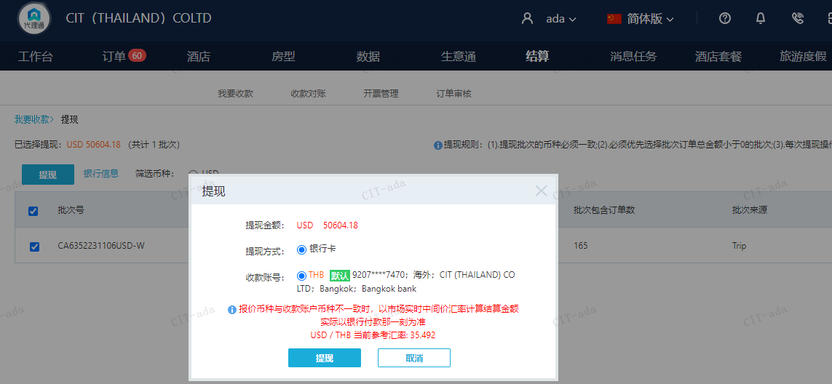

CNY
...
A231106111626481 | 100 | 486.95
CNY / THB 当前参考汇率: 4.869508906 | 200 | 973.9
总计：200 CNY/ 973.9 THB

